Requirements
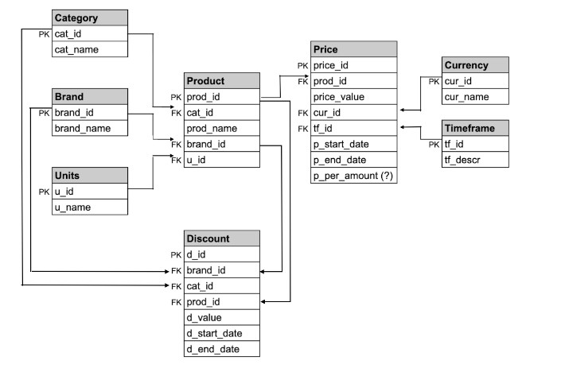
 | ЗАДАНИЕ: | написать возможные вопросы для аналитика и/или разработчика после анализа требований, сгруппировать вопросы;
 |  | выделить основные блоки проверок;
 |  | привести примеры тест-кейсов для проверки информации на ценнике;
 |  | * для тест-кейсов на выбор описать входные тестовые данные и написать SQL-запросы для вставки тестовых данных в таблицы (схема данных в конце требований)

 | ТРЕБОВАНИЯ:

 | ЦЕЛЬ: | Интерфейс предназначен для формирования ценников для указанного товара/категогрии товаров/производителя товаров на заданную дату

 | ИНТЕРФЕЙС

 |  | Печать ценников | x

 |  | Товар: | <поле ввода названия товара> |  |  | * подфильтрация товаров при наборе

 |  | Категория: | <поле ввода названия категории> |  |  | * подфильтрация категорий при наборе
 |  |  |  |  | Печать
 |  | Производитель: | <поле ввода названия производителя> |  |  | * подфильтрация производителей при наборе

 |  | Дата: | <поле ввода даты> |  |  | * выбор в календаре либо ручной ввод в формате dd.mm.yyyy

 | Если при заданном наборе параметров цена не найдена, то вывести сообщение "Цена не найдена, проверьте параметры поиска"

 | ЦЕННИК

 | Информация на ценнике:

 |  | Название продукта |  |  | 30 символов max
 |  | Описание продукта |  | = Продавец, Категория | 30 символов max
 |  | Дата печати ценника |  |  | формат dd.mm.yyyy
 |  | Цена с указанием валюты |  |  | два знака после запятой, разделение разрядов
 |  | Количество и единицы измерения товара |  |  | пример: шт, мл, уп
 |  | Наименование магазина-продавца |  |  | 30 символов max

 | Эскиз ценника:
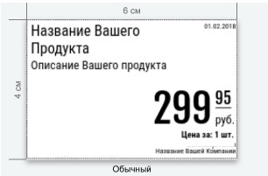

 | ОСНОВНАЯ ЦЕНА

 |  | На данном этапе разработки цена не зависит от времени суток или дня недели (для всех цен timeframe = Mon-Sun 0-24)
 |  | Все цены в рублях (руб)
 |  | Цена имеет период действия (начало, окончание)

5 | ДОПОЛНИТЕЛЬНАЯ ИНФОРМАЦИЯ

 | Схема данных:

